Table 1
 Manulife Cara Mengakses Ecard i Aplikasi I'ñanuIife I | lodoc

Table 2

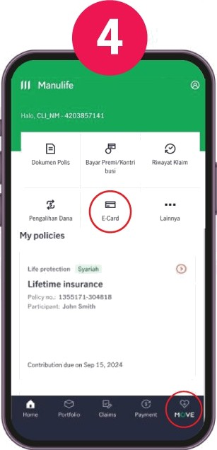 Unduh aplikasi Manulife Indonesia Klik “E-card” atau bisa klik menu “f•'love” untuk cek E-card | 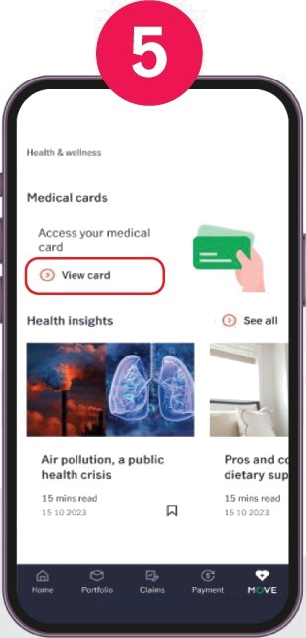 Klik“Nasuk” atau Klik “Daftar"jikabelum pernah melakukan registrasi polis Anda Pada Nenu “I'1ove” Klik “View Card” untuk cek E-card | 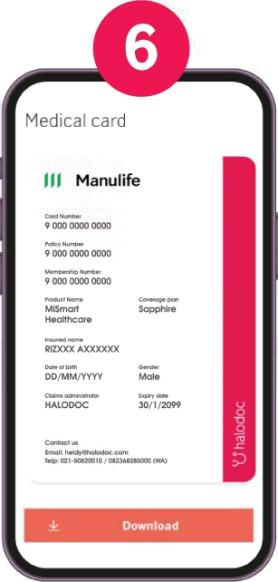 • Masukan alamat email Peserta kata sandi IaIu Klik “Plasuk” • Klik“Daftar”jikabelum pernah melakukan registrasi polis • Gunakan alamat email sesuai yang terdaftar pada sistem Manulife Berikut tampilan E-card Anda (yang telah dilengkapi dengan informasi plan)
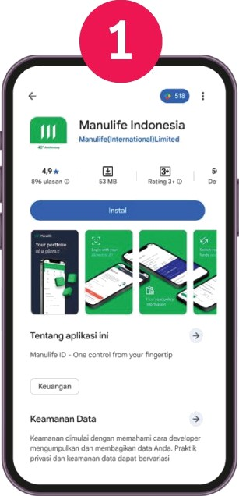
 | 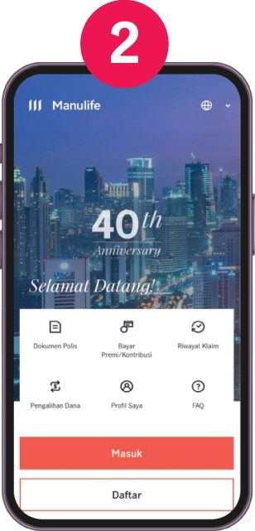
Selamat Datang
 |  | 